Cover
User System |  |  |  | Process | Function Name
 |  |  |  | Screen Design | Money source Management

 | 1. | Overview
 |  | Tài liệu này mô tả thiết kế màn hình của module Money source Management, module này nhằm quản lý thông tin chung về các nguồn tiền do người dùng thêm vào trong web quản lý chi tiêu

Money source Management Screen

Click Save/Cancel button
Create Money source dialog appear
Click "Add Money source" button

Edit Money source Confirm dialog appear
Click "Save Money source" button

Delete Money source Confirm dialog Popup
Click "Delete Money source" button

 | 2. | Screen list

 |  | No | Screen ID |  |  | Screen Name
 |  | 1 | SCR_US_001 |  |  | View Money source List
 |  | 2 | SCR_US_002 |  |  | Create Money source
 |  | 3 | SCR_US_003 |  |  | Delete Money source
 |  | 4 | SCR_US_004 |  |  | Update Money source

View List Money source
User System |  |  |  | Process |  | Screen ID |  |  | Screen Name | Created By | Created Date | Approved Date
 |  |  |  | Screen Design |  | SCR_US_001 |  |  | View Money source List | TNLinh | 2025-01-06 | 2025-02-06

1. Overview
 | Tại màn hình này hiển thị list money source hiện có

2. Screen Design
 | 2.1. Screen Detail Image

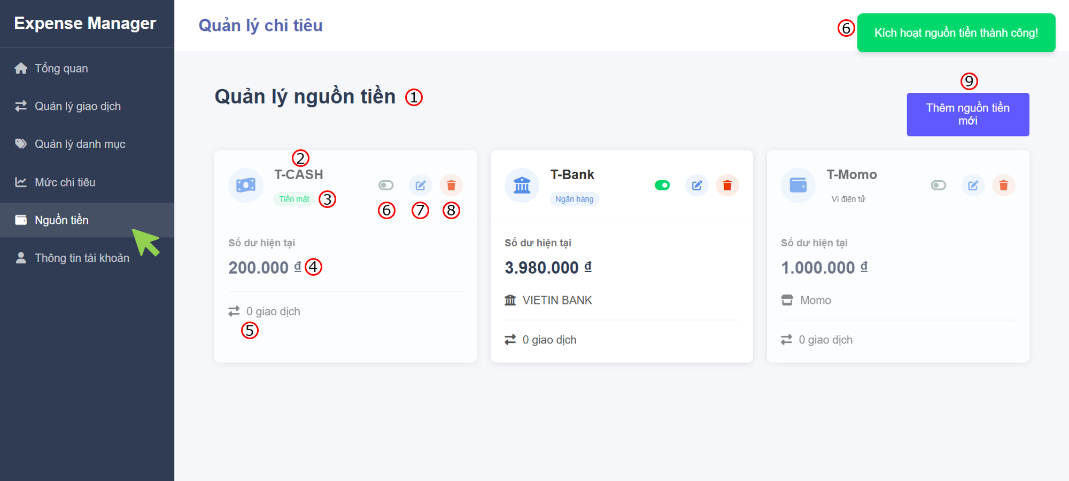

 |  | Screen item

 |  | Item | Display |  | Type |  | I/O | Operation
 |  | (1) | Heading |  | Text |  | O | Đề mục của trang
 |  | (2) | Money source name |  | Text |  | O | Hiển thị tên của nguồn tiền
 |  | (3) | Money source type |  | Text |  | O | Hiển thị loại nguồn tiền (tiền mặt, tài khoản ngân hàng, ví điện tử)
 |  | (4) | Balance |  | Text |  | O | Hiển thị số dư hiện tại
 |  | (5) | Total ransacctions use money source |  | Text |  | O | Hiển thị tổng số giao dịch sử dụng nguồn tiền
 |  | (6) | On/ Off active money source |  | Button toggle |  | I | Vô hiệu hóa nguồn tiền khi không dùng tới hoặc ngược lại, khi vô hiệu hóa hoặc kích hoạt lại ví sẽ có thông báo tương ứng
 |  | (7) | Edit button |  | Button |  | I | Hiển thị form chỉnh sửa thông tin của nguồn tiền
 |  | (8) | Delete button |  | Button |  | I | Hiển thị dialog xác nhận xóa nguồn tiền
 |  | (9) | Add money source button |  | Button |  | I | Hiển thị form để thêm nguồn tiền

3. Activity Diagram

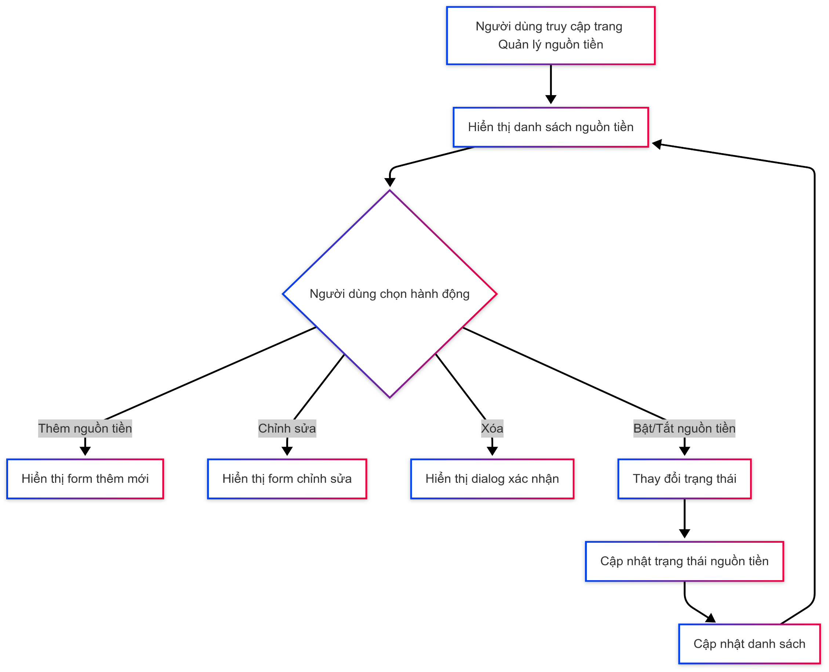

4. Sequence Diagram

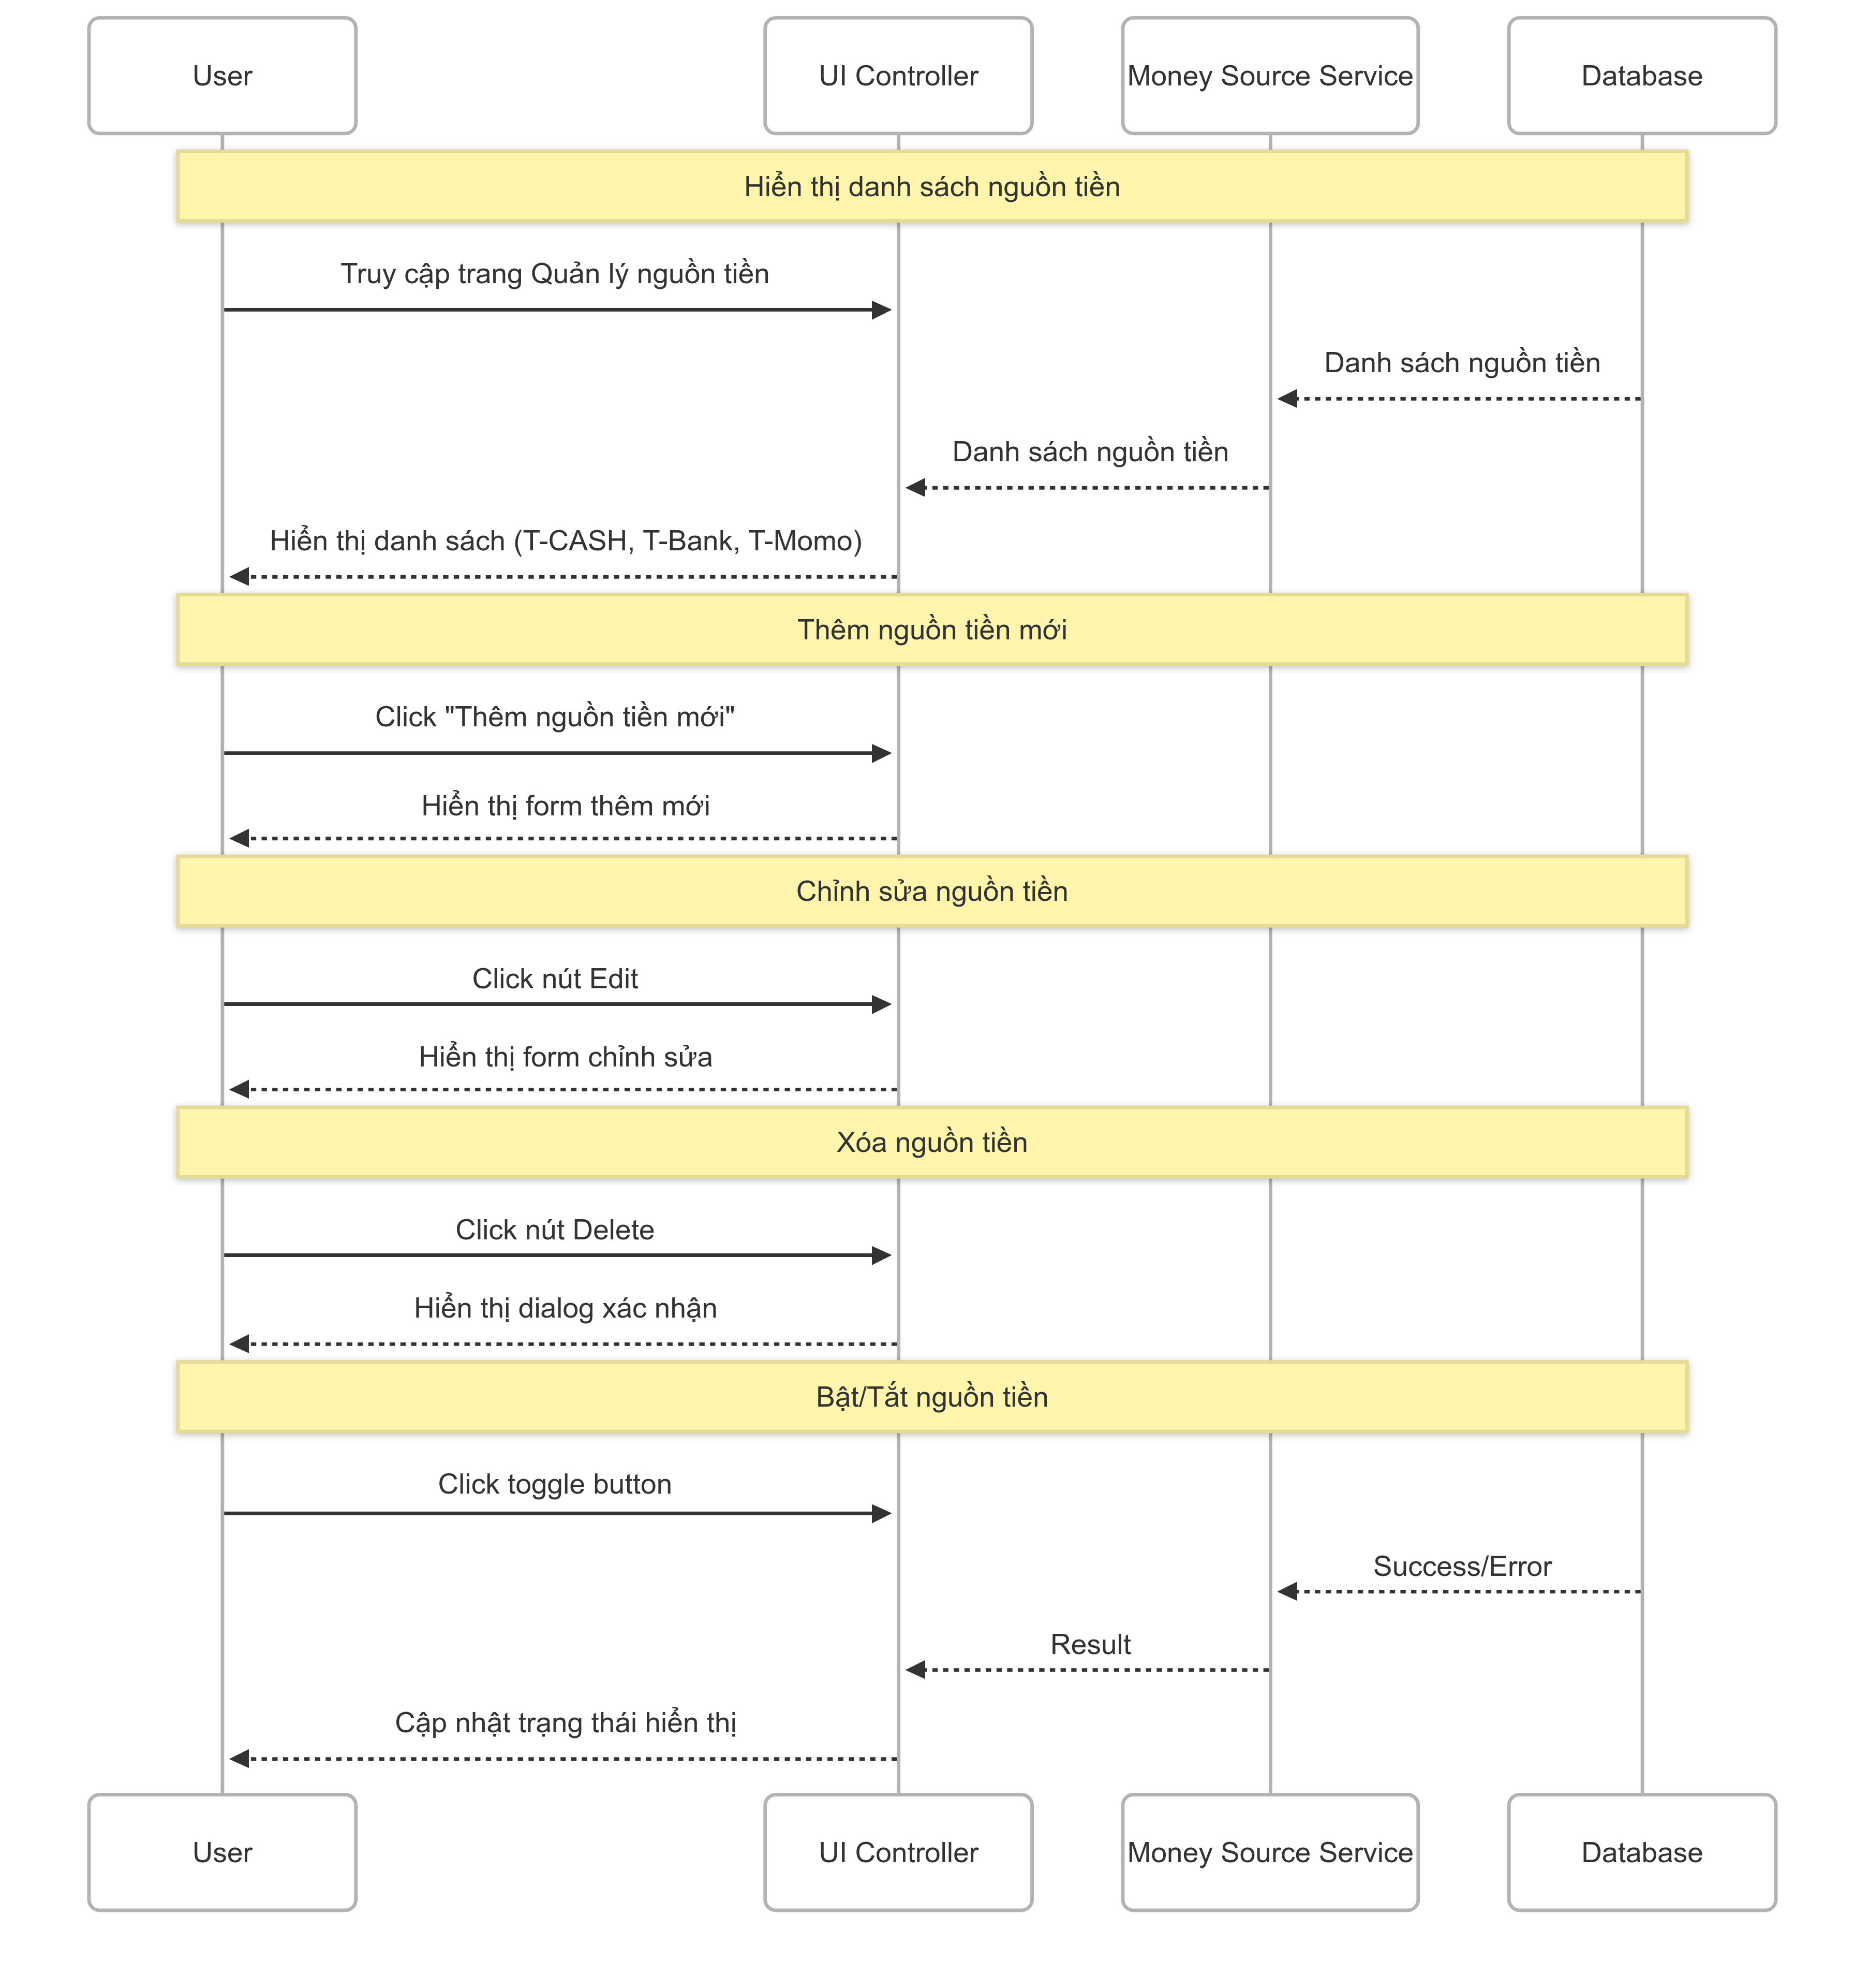

5. Main screen interaction

 |  | 1) | Hiển thị danh sách nguồn tiền: - User truy cập trang "Quản lý nguồn tiền" - System load và hiển thị danh sách tất cả nguồn tiền (T-CASH, T-Bank, T-Momo) - Mỗi nguồn tiền hiển thị: tên, loại, số dư hiện tại, số giao dịch, trạng thái active/inactive

 |  | 2) | Bật/Tắt nguồn tiền: - User click nút toggle (số 6) để bật/tắt nguồn tiền - System cập nhật trạng thái active/inactive - Hiển thị ngay thay đổi trạng thái trên giao diện - Nguồn tiền bị tắt có thể được ẩn hoặc hiển thị mờ

 |  | 3) | Kích hoạt nguồn tiền thành công: - User click nút "Kích hoạt nguồn tiền thành công!" (nút xanh) - System thực hiện batch activation cho các nguồn tiền được chọn - Hiển thị thông báo kết quả

Create Money source
User System |  |  |  | Process |  | Screen ID |  |  | Screen Name | Created By | Created Date | Approved Date
 |  |  |  | Screen Design |  | SCR_US_002 |  |  | Create Money source | TNLinh | 2025-03-06 | 2025-04-06

1. Overview
 | Tại màn hình người dùng có thể tạo money source

2. Screen Design
 | 2.1. Screen Detail Image
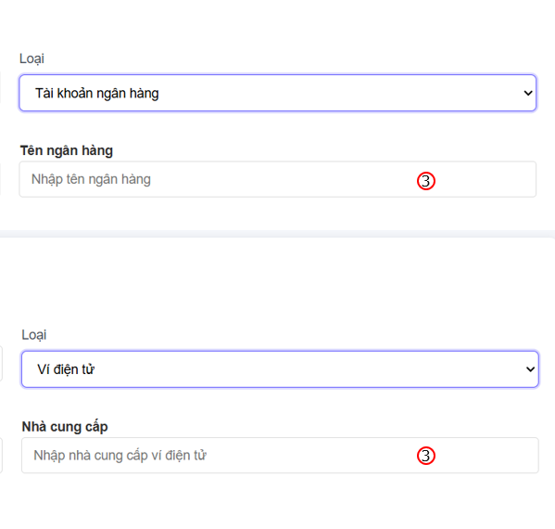

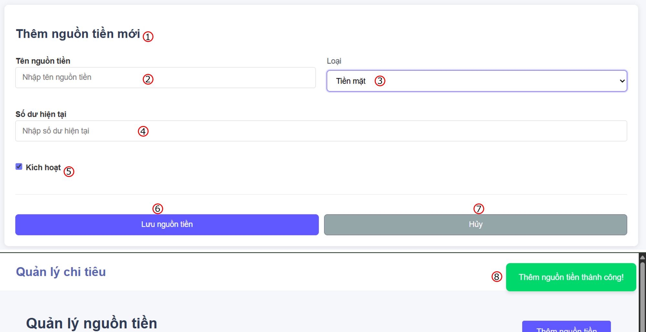

 |  | Screen item

 |  | Item | Display |  | Type |  | I/O | Operation
 |  | (1) | Heading |  | Text |  | O | Đề mục form
 |  | (2) | Input money source name |  | Input Text |  | I | Form nhập tên nguồn tiền
 |  | (3) | Money source type |  | Selection |  | I | List các loại nguồn tiền (Tiền mặt, tài khoản ngân hàng, ví điện tử,..), đối với tài khoản ngân hàng sẽ có thêm input về tên ngân hàng, còn với ví điện tử sẽ có thêm input thông tin nhà cung cấp
 |  | (4) | Balance money source |  | Input number |  | I | Form nhập số dư hiện tại cho nguồn tiền
 |  | (5) | Activate checkbox |  | Button checkbox |  | I | Kích hoạt/ Vô hiệu hóa chức năng sử dụng nguồn tiền
 |  | (6) | Save button |  | Button |  | I | Lưu nguồn tiền
 |  | (7) | Close button |  | Button |  | I | Đóng form tạo nguồn tiền
 |  | (8) | Notification message |  | Text |  | O | Hiển thị thông báo khi tạo thành công hoặc có lỗi

3. Activity Diagram

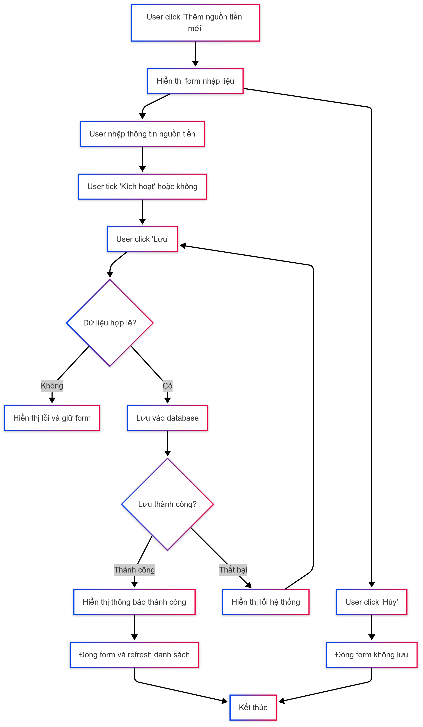

4. Sequence Diagram

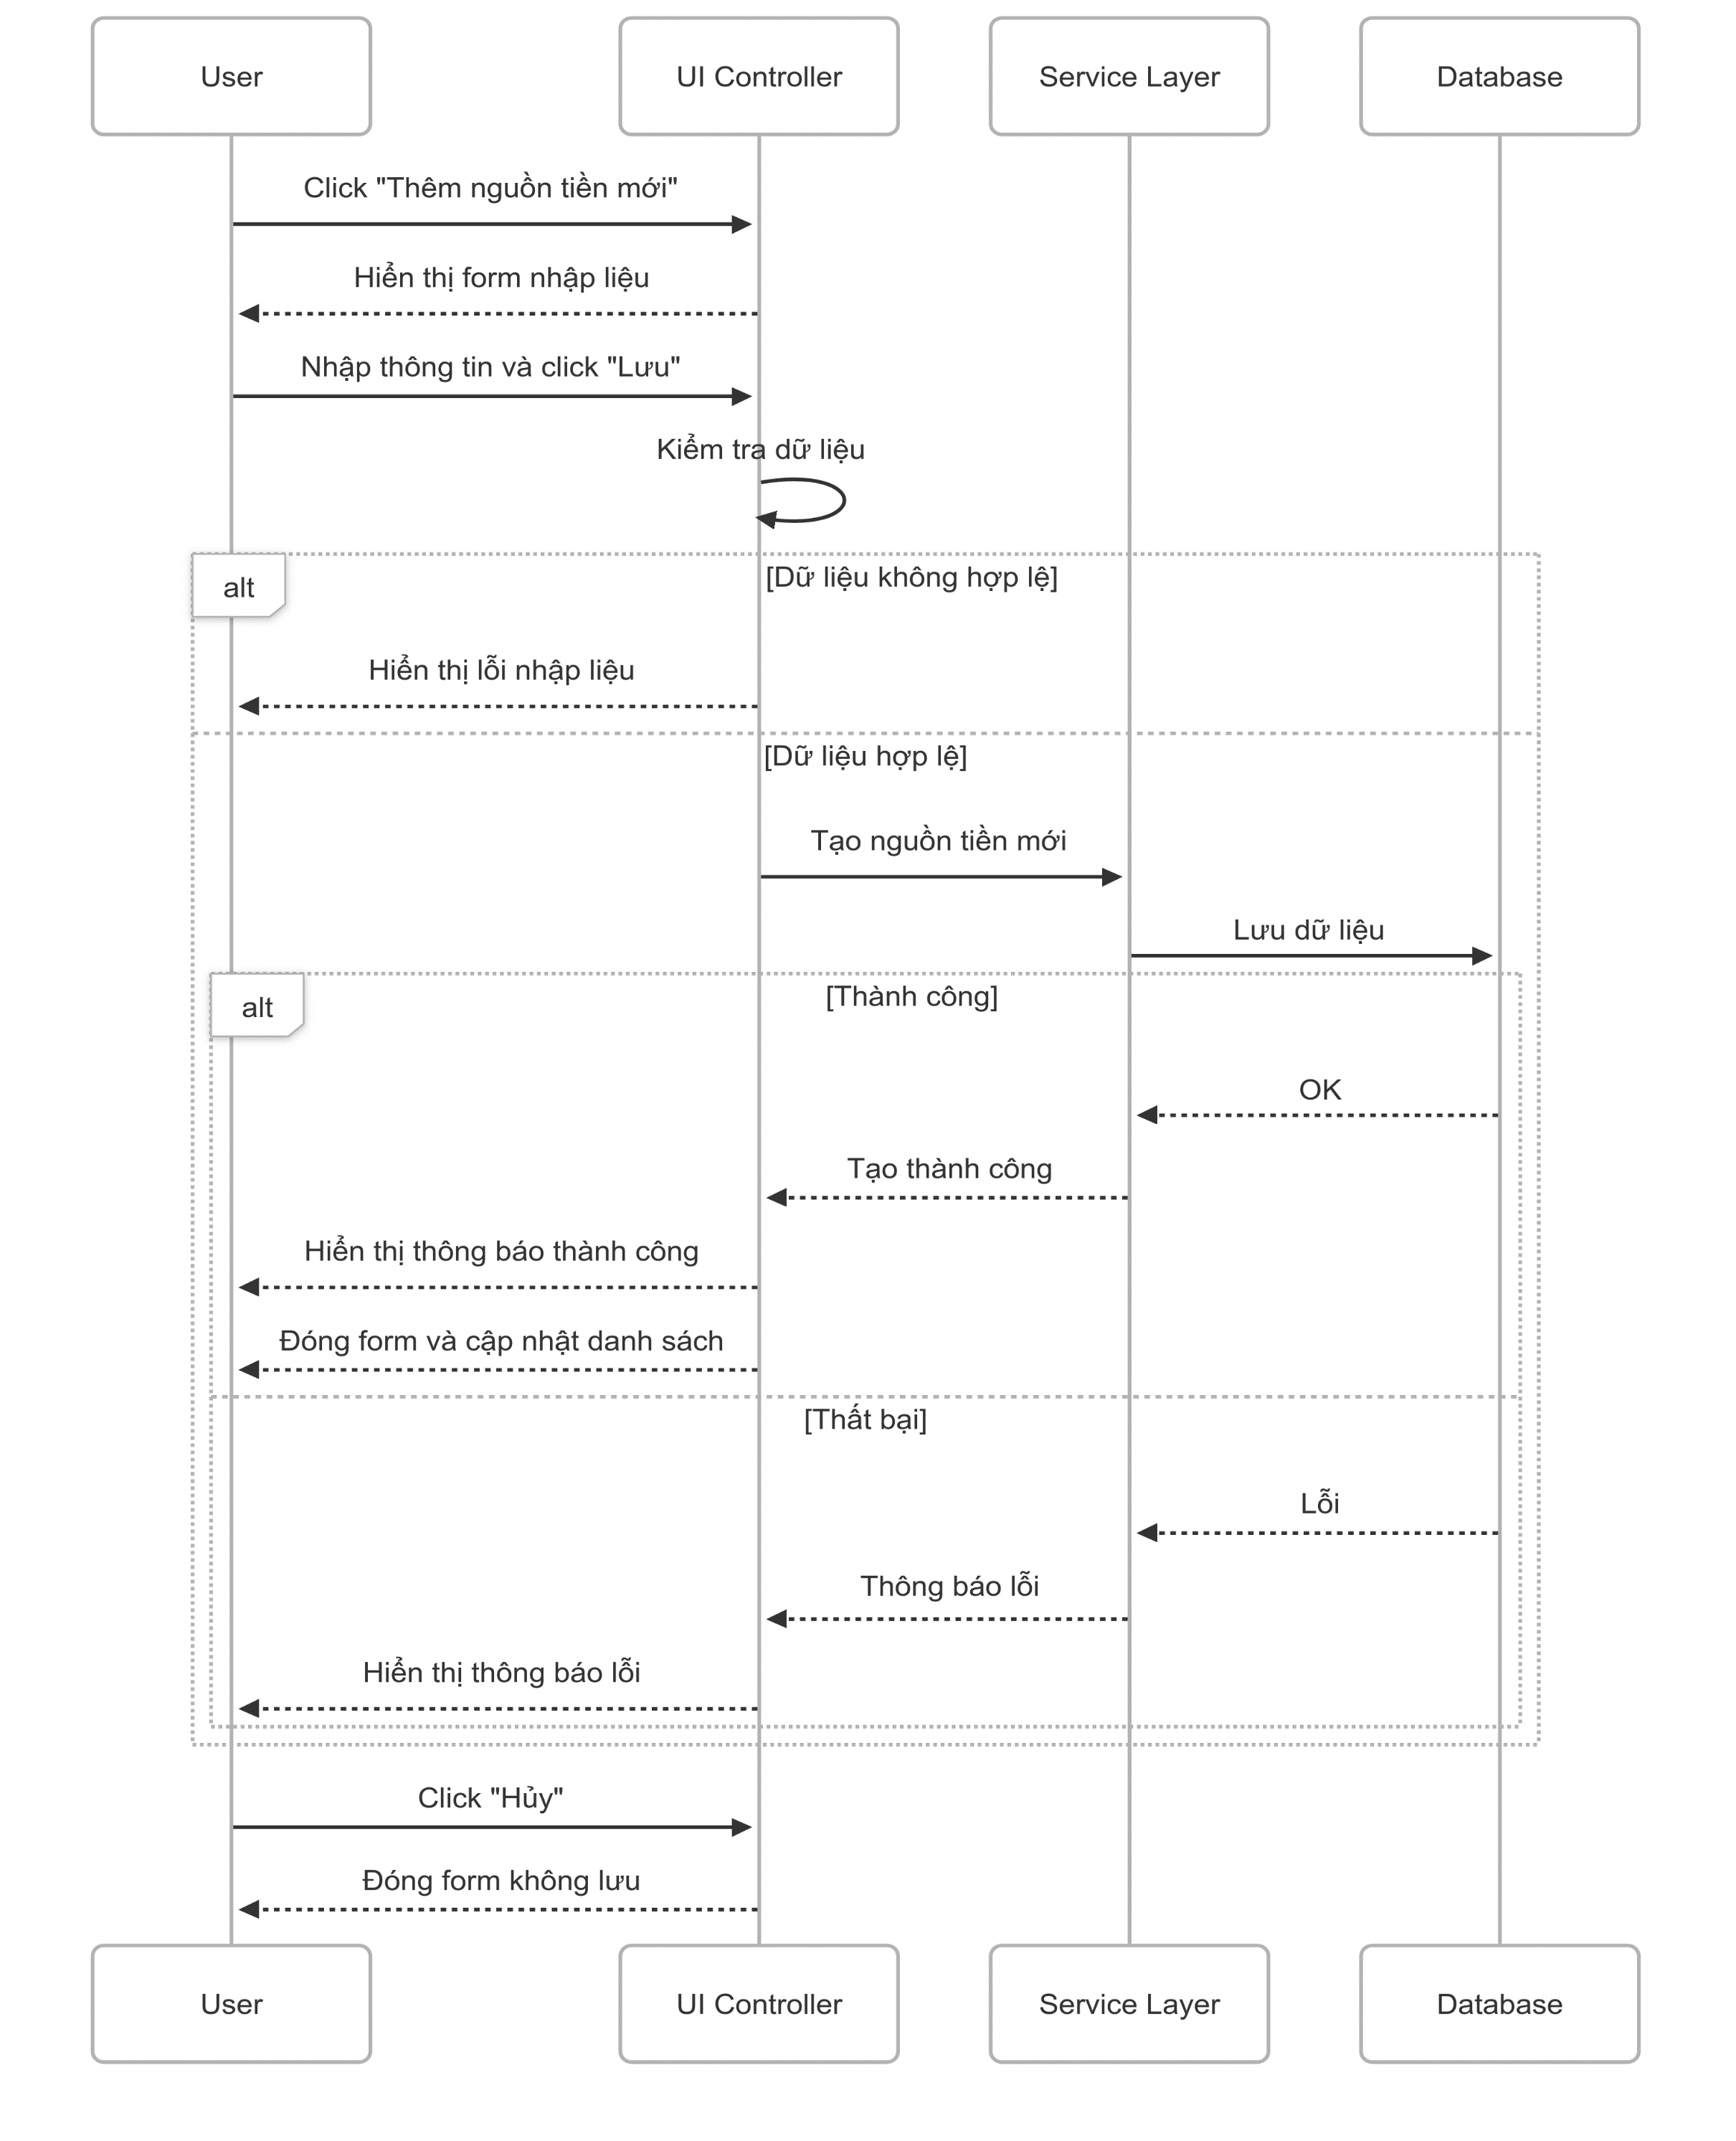

5. Main screen interaction

 |  | 1) | Thêm nguồn tiền mới: - Người dùng nhấn nút “Thêm nguồn tiền mới” (ví dụ: nút + ở góc phải màn hình). - Hệ thống mở form nhập liệu (có thể là popup hoặc trang mới) với các trường: + Tên nguồn tiền (text input) + Loại nguồn tiền (dropdown) + Số dư hiện tại (numeric input) + Trạng thái “Kích hoạt” (checkbox)

 |  | 2) | Lưu nguồn tiền: - Sau khi nhập đầy đủ thông tin, người dùng nhấn “Lưu”. - Hệ thống kiểm tra: + Nếu thiếu hoặc sai dữ liệu → hiện lỗi cụ thể. + Nếu hợp lệ → tiến hành lưu vào hệ thống.

 |  |  | Phản hồi sau khi lưu: - Nếu lưu thành công: + Hiện thông báo “Thêm nguồn tiền thành công!” + Form đóng lại + Danh sách nguồn tiền được refresh, hiển thị nguồn mới thêm - Nếu lưu thất bại (ví dụ do lỗi kết nối): + Hiện thông báo lỗi “Lỗi hệ thống, vui lòng thử lại” + Form vẫn giữ nguyên để người dùng sửa hoặc thử lại
 |  | 3)
 |  |  | Hủy thêm mới: - Người dùng có thể nhấn nút “Hủy” bất kỳ lúc nào - Form sẽ đóng lại mà không lưu dữ liệu - Quay về màn hình chính như ban đầu

Update Money source
User System |  |  |  | Process |  | Screen ID |  |  | Screen Name | Created By | Created Date | Approved Date
 |  |  |  | Screen Design |  | SCR_US_004 |  |  | Update Money source | TNLinh | 2025-05-06 | 2025-06-06

1. Overview
 | Tại màn hình người dùng có thể update Transaction

2. Screen Design
 | 2.1. Screen Detail Image
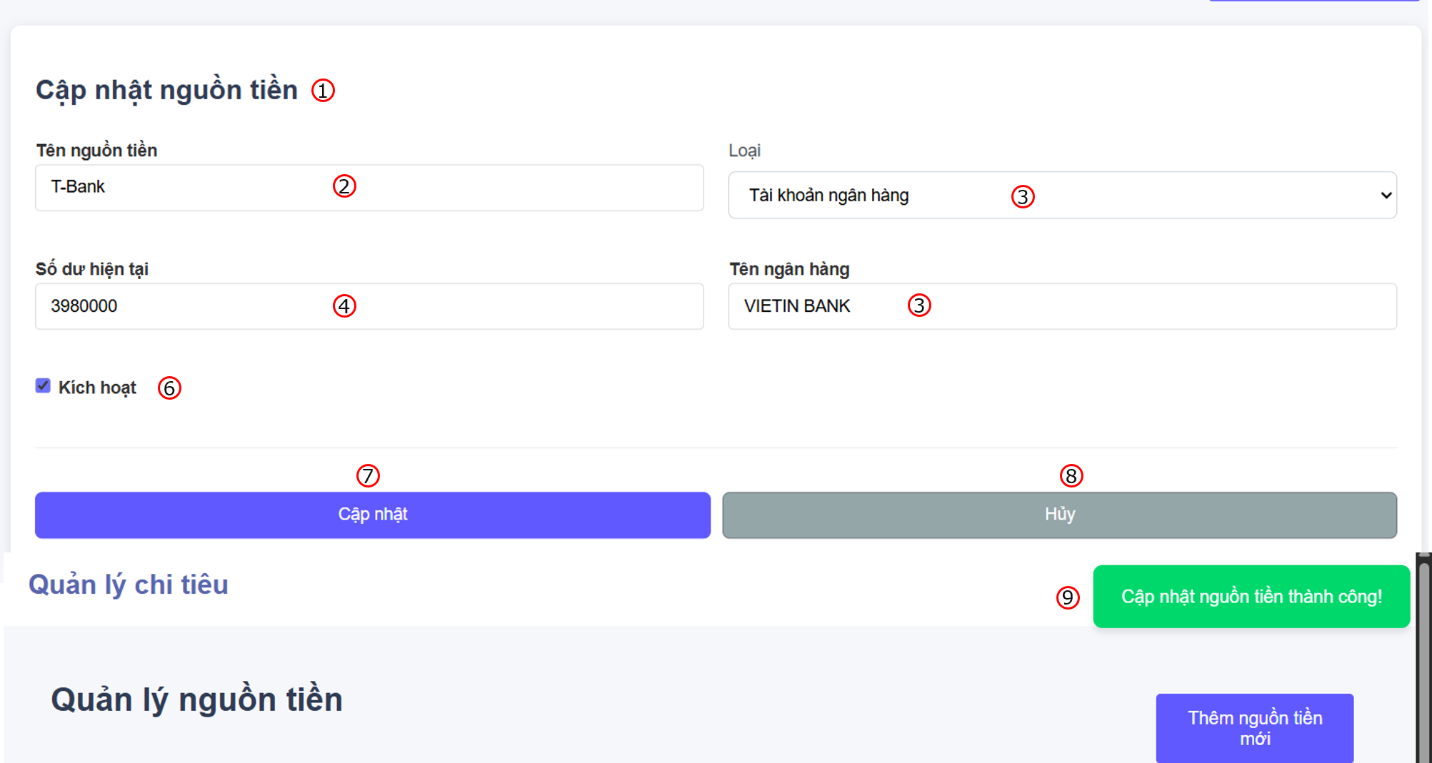

 |  | Screen item

 |  | Item | Display |  | Type |  | I/O | Operation
 |  | (1) | Heading |  | Text |  | O | Đề mục form
 |  | (2) | Input money source name |  | Input Text |  | I | Form nhập tên nguồn tiền
 |  | (3) | Money source type |  | Selection |  | I | List các loại nguồn tiền (Tiền mặt, tài khoản ngân hàng, ví điện tử,..), đối với tài khoản ngân hàng sẽ có thêm input về tên ngân hàng, còn với ví điện tử sẽ có thêm input thông tin nhà cung cấp
 |  | (4) | Balance money source |  | Input number |  | I | Form nhập số dư hiện tại cho nguồn tiền
 |  | (5) | Activate checkbox |  | Button checkbox |  | I | Kích hoạt/ Vô hiệu hóa chức năng sử dụng nguồn tiền
 |  | (6) | Save button |  | Button |  | I | Lưu nguồn tiền
 |  | (7) | Close button |  | Button |  | I | Đóng form cập nhật nguồn tiền
 |  | (8) | Notification message |  | Text |  | O | Hiển thị thông báo khi cập nhật thành công hoặc có lỗi

3. Activity Diagram

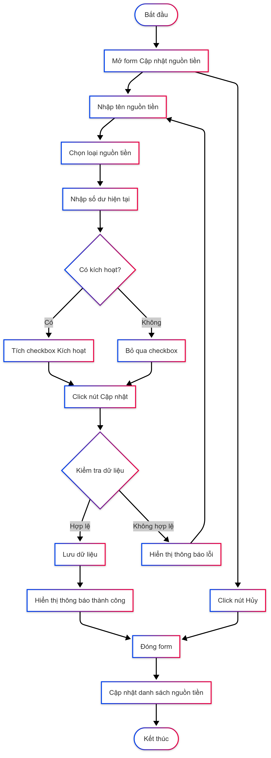

4. Sequence Diagram

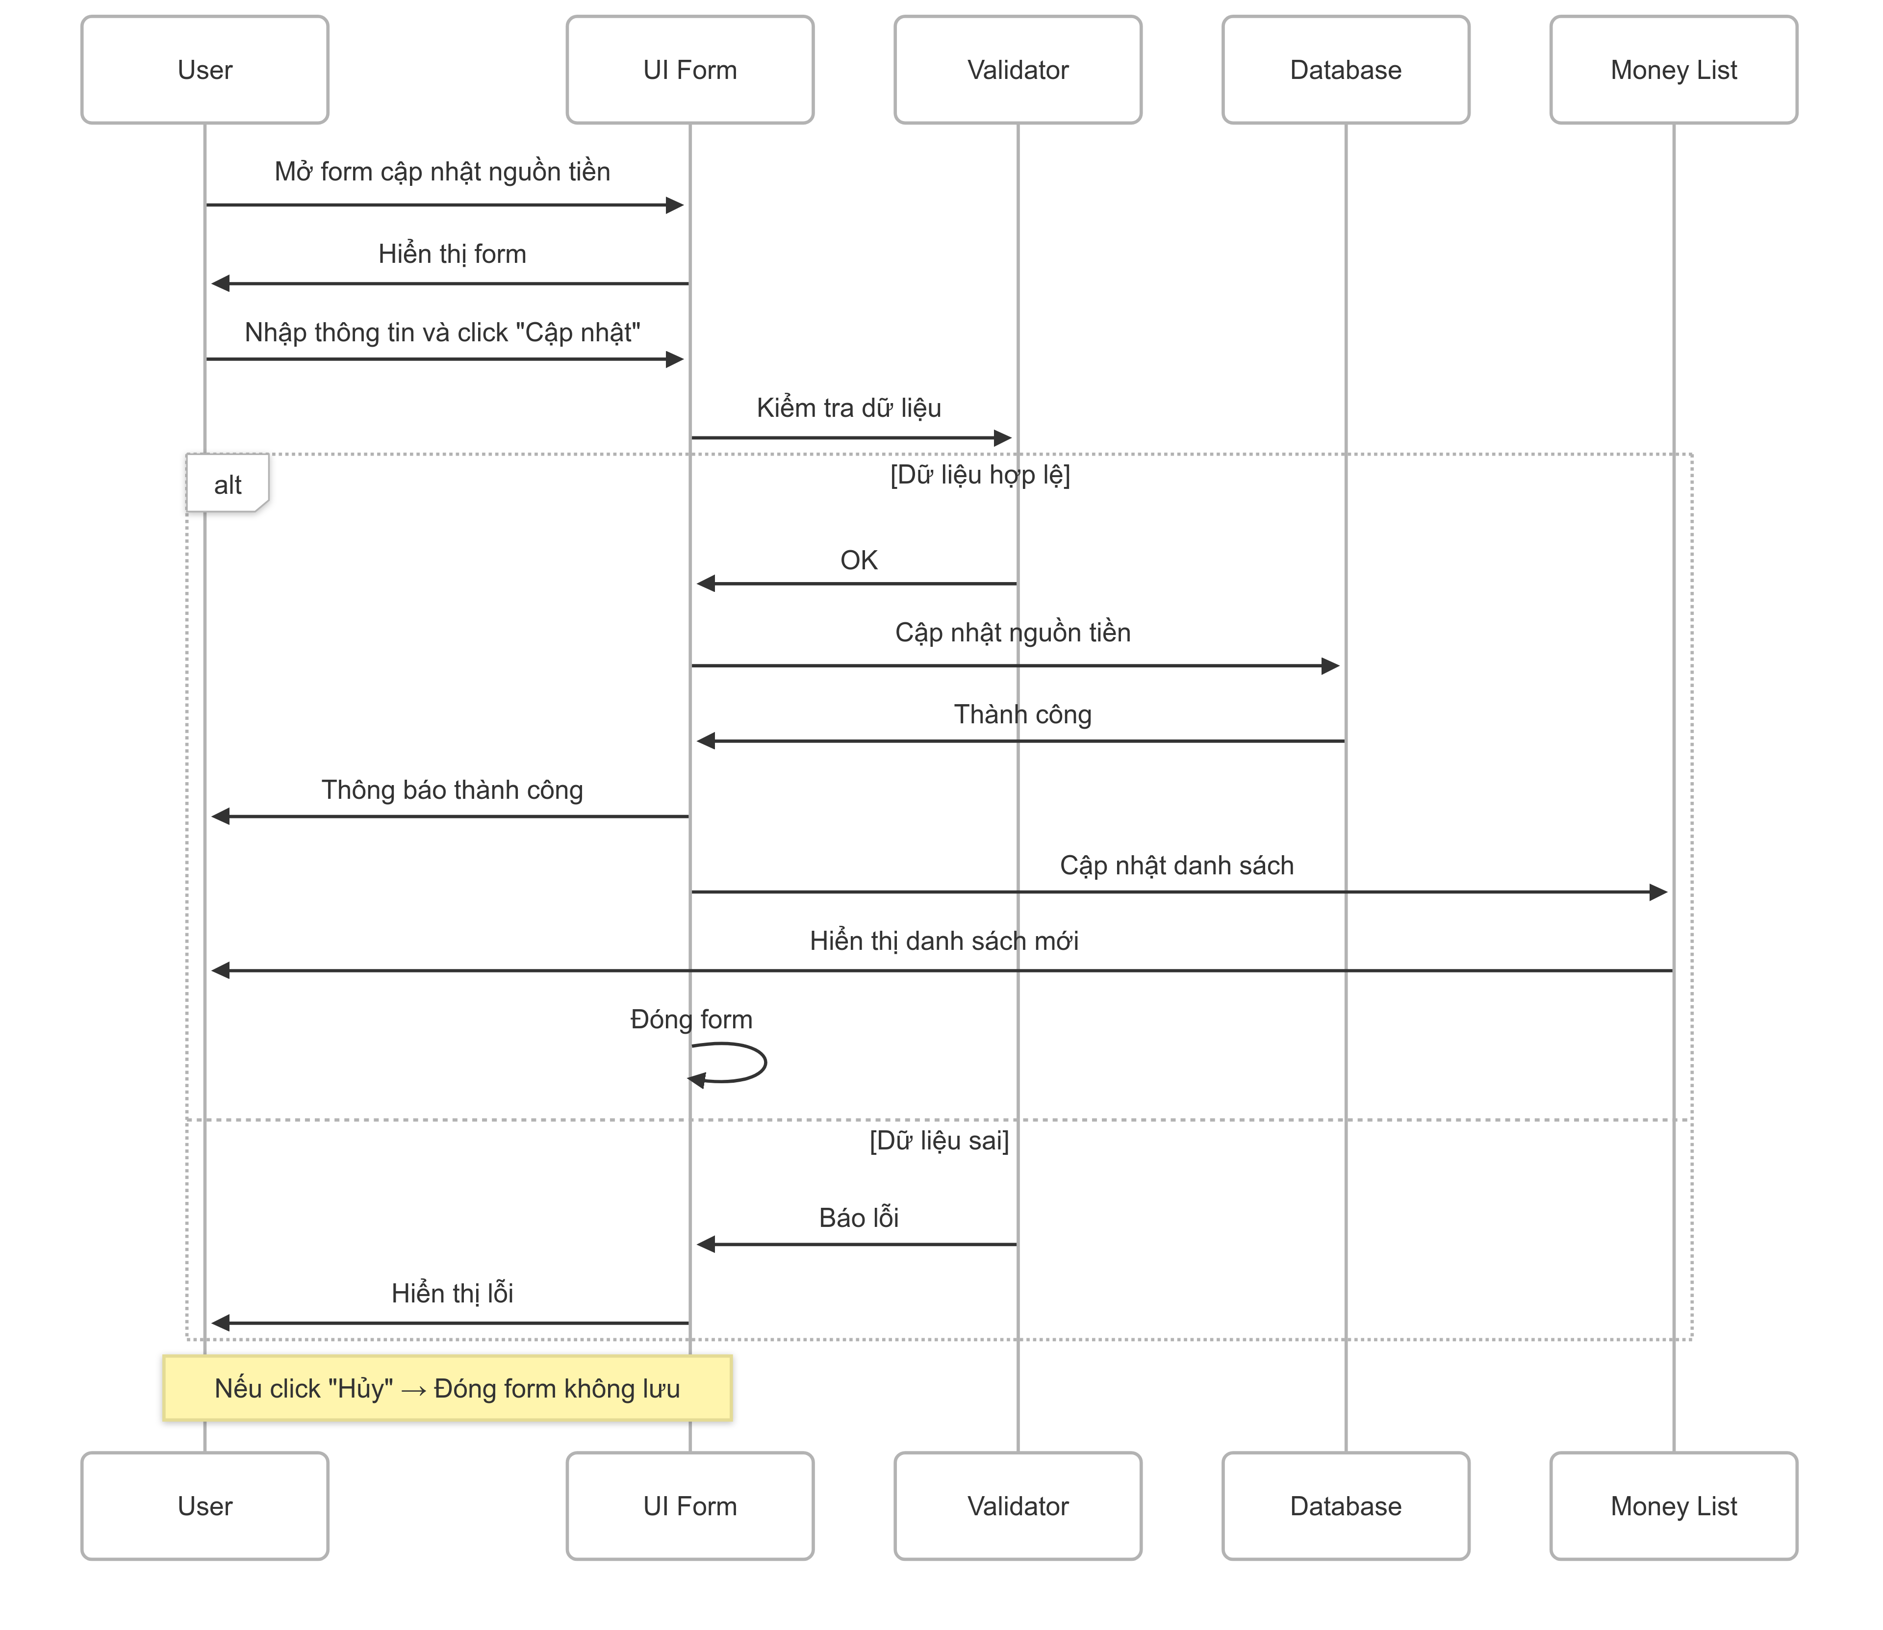

5. Main screen interaction

 |  |  | 1) User chọn 1 nguồn tiền từ danh sách 2) Click icon "edit" 3) Form mở với thông tin sẵn có (VD: T-Bank, 3980000...) 4) User chỉnh sửa thông tin 5) Click "Cập nhật" 6) Hệ thống kiểm tra dữ liệu (validate) 7) Nếu hợp lệ → Cập nhật vào DB → Hiển thị thông báo thành công → Làm mới danh sách 8) Nếu không hợp lệ → Hiển thị lỗi 9) Hoặc click "Hủy" → Đóng form, không lưu thay đổi

Delete Money source
User System |  |  |  | Process |  | Screen ID |  |  | Screen Name | Created By | Created Date | Approved Date
 |  |  |  | Screen Design |  | SCR_US_003 |  |  | Delete Money source | TNLinh | 2025-07-06 | 2025-08-06

1. Overview
 | Tại màn hình người dùng có thể Delete Money Source

2. Screen Design
 | 2.1. Screen Detail Image

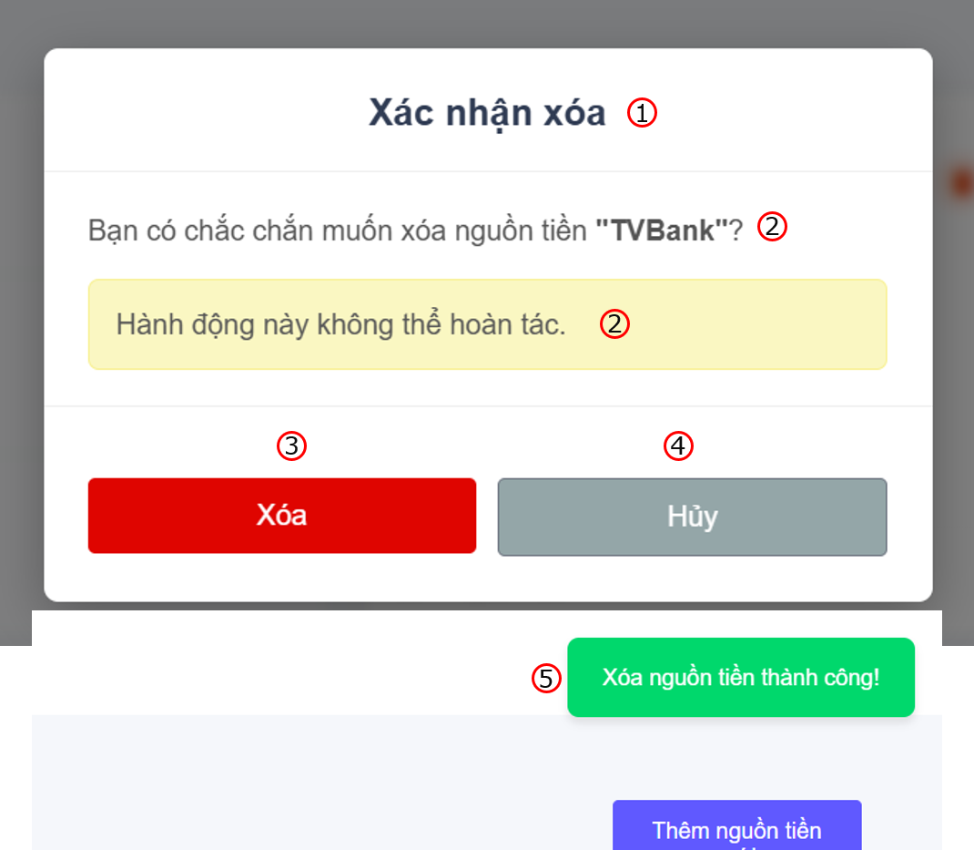

 |  | Screen item

 |  | Item | Display |  | Type |  | I/O | Operation
 |  | (1) | Heading |  | Label |  | O | Hiển thị ra tiêu đề của popup
 |  | (2) | Confirm Message |  | Label |  | O | Hiển thị ra nội dung xác nhận xóa
 |  | (3) | Button Delete |  | Button |  | I | Sau khi người dùng click vào nút này hệ thống sẽ gọi API tới backend để xóa data vào database nếu hợp lệ
 |  | (4) | Button Cancel |  | Button |  | I | Sau khi người dùng click vào nút này hệ thống sẽ tắt popup đi
 |  | (5) | Notification message |  | Text |  | O | Hiển thị thông báo xóa thành công

3. Activity Diagram

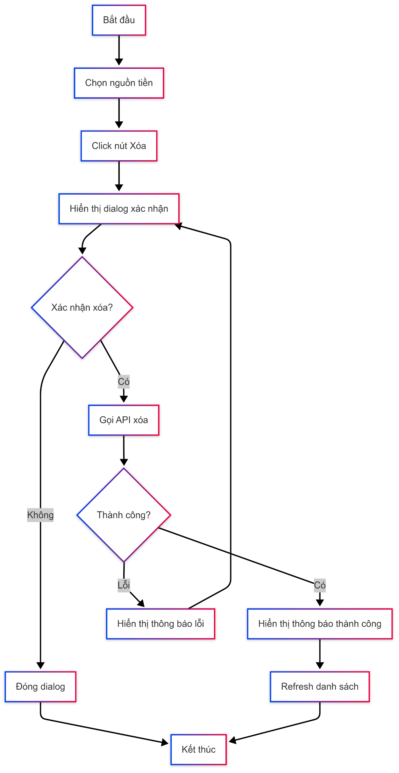

4. Sequence Diagram

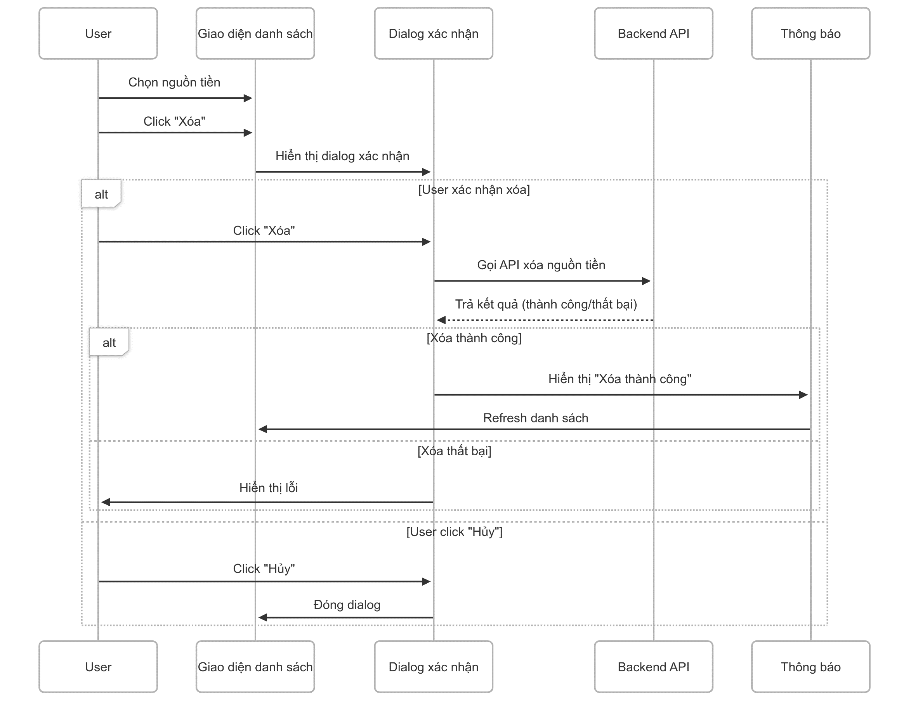

5. Main screen interaction

 |  | 1) | Xóa một nguồn tiền - User chọn nguồn tiền từ danh sách - Click nút "Xóa" - Hệ thống hiển thị dialog xác nhận - User click "Xóa" → Gọi API → Xóa khỏi database - Hiển thị thông báo "Xóa thành công" - Làm mới danh sách

 |  | 2) | Hủy xóa - Trong dialog xác nhận, User click "Hủy" - Đóng dialog, không thay đổi gì

